Sheet1
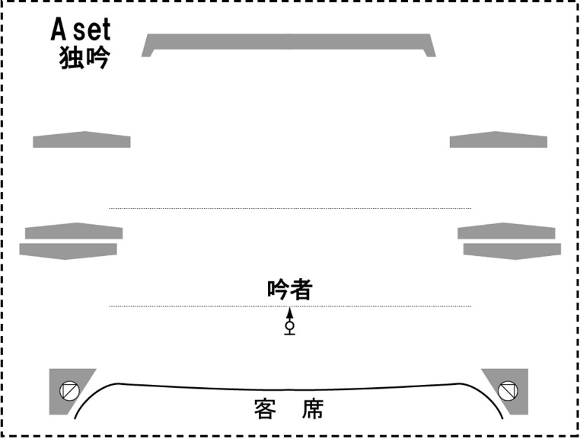
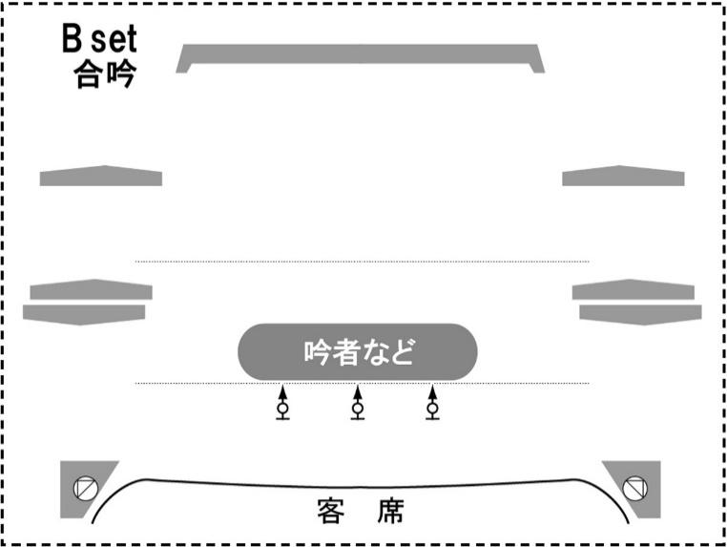
芸能発表会提出原稿：出演者名簿※必須提出 |  |  |  |  |  |  |  |  |  | 別紙① ※必要に応じて加筆し、別紙出演者名簿の所定部分に貼り付けてください。
団体名

演 目 |  | ① |  |  |  |  |  | 出演者（ 名）（ 分 秒）
ふりがなを お願いします |  | ② |  |  |  |  |  | 出演者（ 名）（ 分 秒）
演 目 持ち時間 ８分 ※注意書をご参照の上時間調整 願います。 |  | ③ |  |  |  |  |  | 出演者（ 名）（ 分 秒）
 |  | ④ |  |  |  |  |  | 出演者（ 名）（ 分 秒）
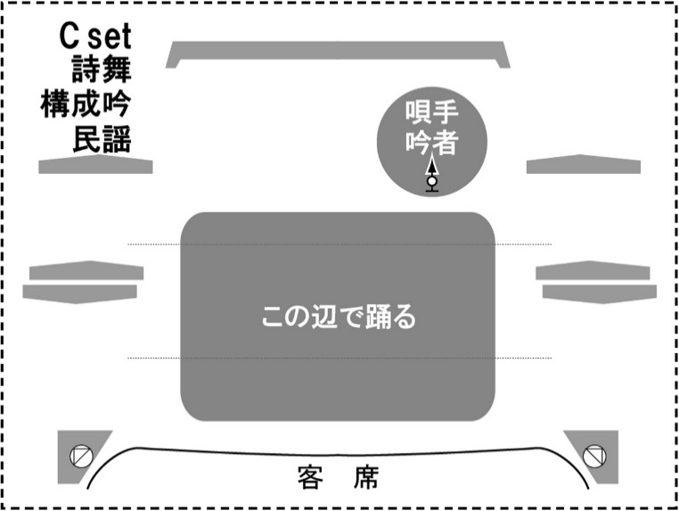
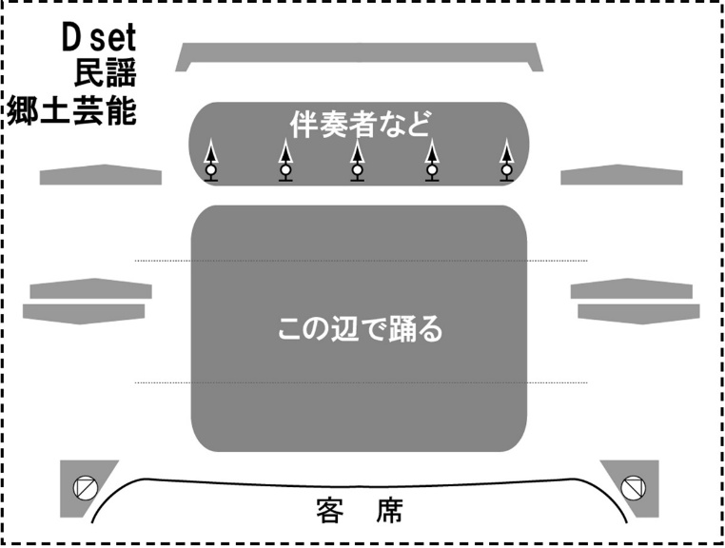
 |  | ⑤ |  |  |  |  |  | 出演者（ 名）（ 分 秒）
出演者（ 名）
No. | お名前 |  | パート等 | No. | お名前 | パート等 | No. | お名前 | パート等
1 |  |  |  | 11 |  |  | 21
2 |  |  |  | 12 |  |  | 22
3 |  |  |  | 13 |  |  | 23
4 |  |  |  | 14 |  |  | 24
5 |  |  |  | 15 |  |  | 25
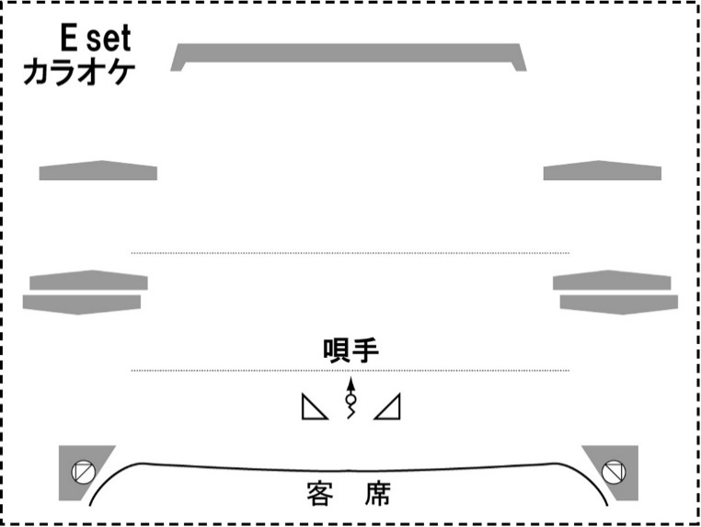
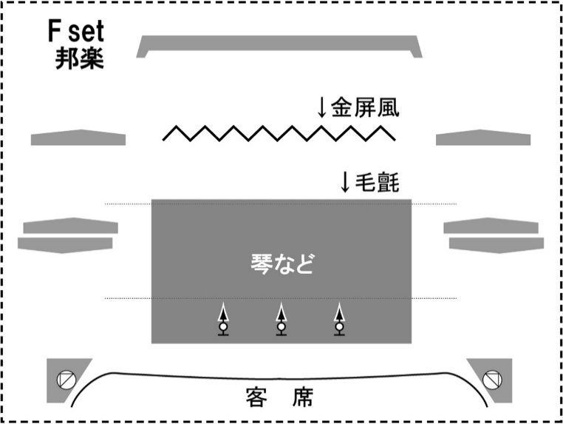
6 |  |  |  | 16 |  |  | 26
7 |  |  |  | 17 |  |  | 27
8 |  |  |  | 18 |  |  | 28
9 |  |  |  | 19 |  |  | 29
10 |  |  |  | 20 |  |  | 30

以上の記入内容は、プログラム作成時の原稿となりますので、正確に楷書でご記入ください。

以下は打合せ用です。
全体責任者 |  |  |  | ℡
 |  |  |  |  |  | 別紙①からA～H setの舞台図面貼付
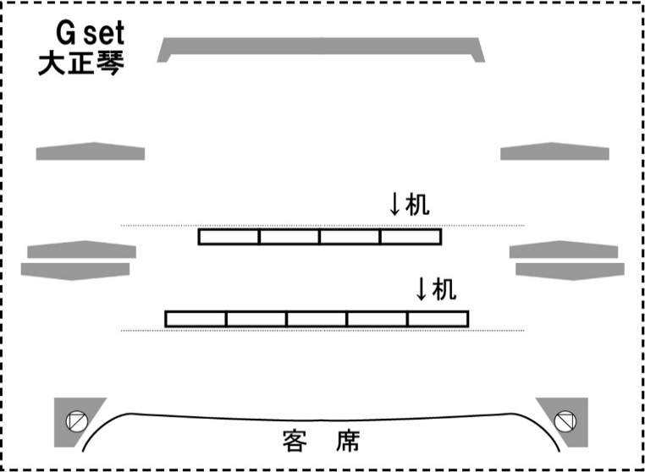
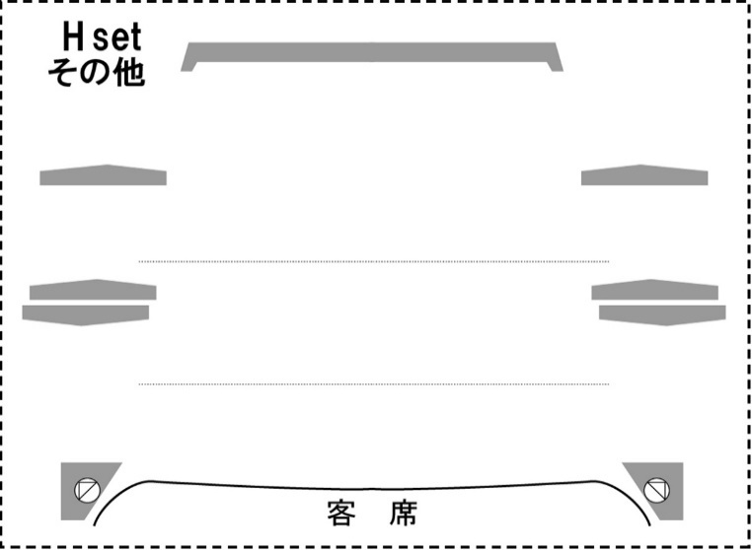
進行上の要望

◆この書類と一緒に、別紙アナウンス原稿（※必須提出）を10月10日（土）までに町民会館窓口または メール（宛先：cosmo@town.nyuzen.toyama.jp 件名：芸能発表会提出原稿）にてご提出ください。

